Cover
Odoo |  | Process | Function Name
 |  | Screen Design | Product Management

1. Overview + Tài liệu này mô tả thiết kế màn hình của Product Management, nhằm quản lý thông tin chung về dự án, cung cấp cho user thông tin về danh sách các sản phẩm, hỗ trợ cho việc sửa đổi thông tin về dữ án, xem thông tin tiết của từng sản phẩm.

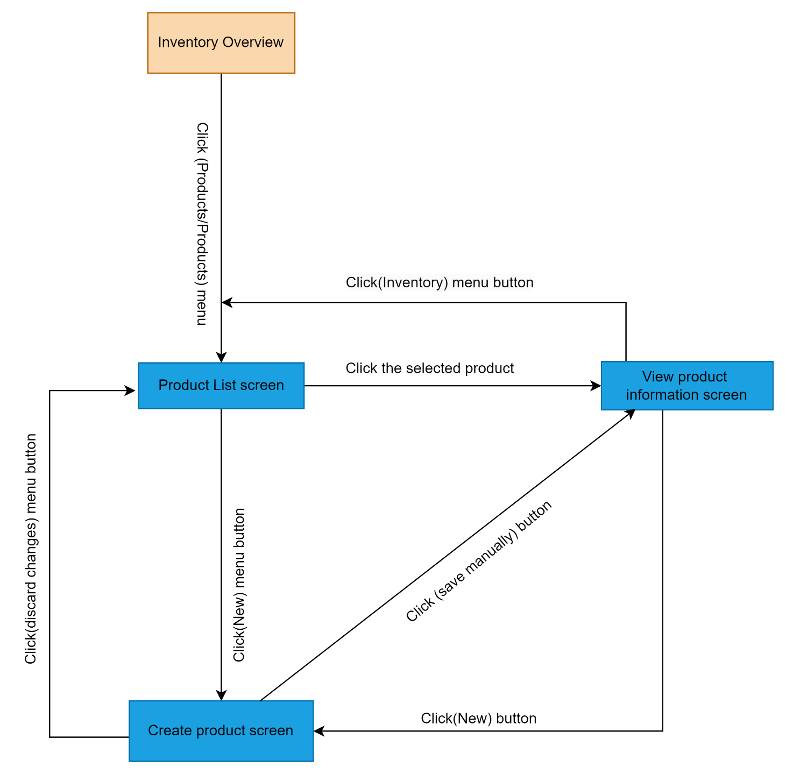

2. Screen list

 | No | Screen ID | Screen Name | UC Name
 | 1 | SCR_PM_01 | Product List screen | UC_PM_001
 | 2 | SCR_PM_02 | View product information screen | UC_PM_002
 | 3 | SCR_PM_03 | Create product screen | UC_PM_003

Product List
Odoo |  | Process |  | Screen ID |  |  | Screen Name
 |  | Screen Design |  | SCR_PM_01 |  |  | Product List screen

1. Overview
 | Màn hình này được dùng để
 |  | Hiển thị danh sách sản phẩm
 |  | Xem được thông tin sơ sơ bộ của sản phẩm
 |  | Hỗ trợ tìm kiếm sản phẩm thông qua thanh search
 | Màn hình này có thể truy cập được bằng cách ấn vào Inventory và chọn Products/Product

2. Screen design
 | 2.1 Screen image
 |  | Màn hình hiển thị danh sách sản phẩm

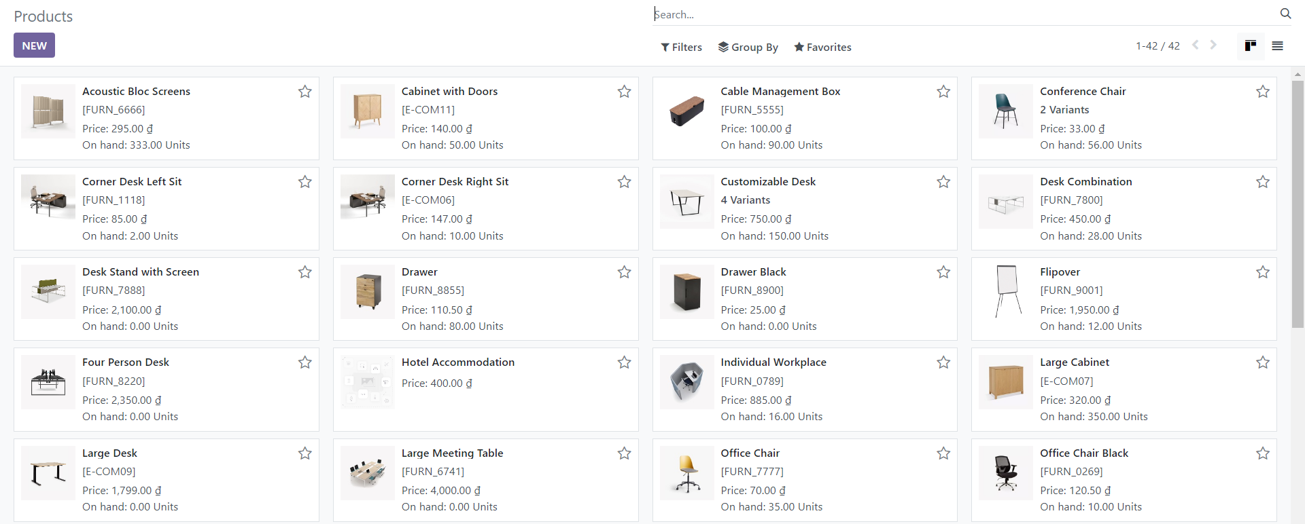

 |  | Màn hình hiển thị sản phẩm với advance search

 |  | Màn hình hiển thị thông báo khi không tìm thấy sản phẩm nào

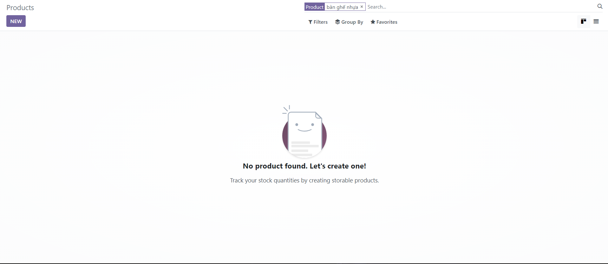

 | 2.2 Screen item

 | # | Item name |  |  | Control | Data type |  | I/O | Mandatory | Default Value | Range Value | Description
 |  | Search area
 | 1 | Search |  |  | Input | Text |  | I |  |  |  | Input tìm kiếm sản phẩm
 | 2 | Filters |  |  | Button |  |  | I |  |  |  | Lọc sản phẩm theo Services, Products, Can be Sold, Can be Purchased, Availabel Products, Negative Forecasted Quantity, Favorites, Warnings, Archived, Add Customer Filter.
 | 3 | Group By |  |  | Button |  |  | I |  |  |  | Lọc sản phẩm theo Product Type, Product Category, Add Custom Group.
 | 4 | Favortes |  |  | Button |  |  | I |  |  |  | Đánh dấu các sản phẩm nổi bật. Bao gồm: Lưu bộ lọc hiện tại "Save Current Search" và Chuyến đến trang import file dữ liệu "Import Record"
 |  | Pagination
 | 5 | Page Number |  |  | Label | Text |  |  |  |  |  | Hiển thị số trang hiện tại
 | 6 | Previous Page button |  |  | Button |  |  |  |  |  |  | Chuyển về trang trước
 | 7 | Next Page button |  |  | Button |  |  |  |  |  |  | Chuyển đến trang tiếp theo
 |  | Display Format
 | 8 | List button |  |  | Button |  |  |  |  |  |  | Hiển thị theo dạng list
 | 9 | Kanban button |  |  | Button |  |  |  |  |  |  | Hiển thị theo dạng Kanban
 |  | Toolbar
 | 10 | Products |  |  | Label | Text |  | O |  |  |  | Tên chức năng
 | 11 | New Button |  |  | Button |  |  | I |  |  |  | Thực hiện tạo mới một sản phẩm
 | 12 | Export Button |  |  | Button |  |  | I |  |  |  | Thực hiện export file excel thông tin của các sản phẩm
 |  | Product List
 | 13 | Product Name |  |  | Label | Text |  | O |  |  |  | Hiển thị tên sản phẩm
 | 14 | Internal Reference |  |  | Label | Text |  | O |  |  |  | Hiển thị mã số của sản phẩm
 | 15 | Responsible |  |  | Label | Text |  | O |  |  |  | Hiển thị tên người sở hữu sản phẩm
 | 16 | Product Tags |  |  | Label | Text |  | O |  |  |  | Hiển thị thẻ sản phẩm
 | 17 | Sales Price |  |  | Label | Text |  | O |  |  |  | Hiển thị giá bán của sản phẩm
 | 18 | Cost |  |  | Label | Text |  | O |  |  |  | Hiển thị chi phí của sản phẩm
 | 19 | Quantity On Hand |  |  | Label | Text |  | O |  |  |  | Hiển thị số lượng tồn của sản phẩm
 | 20 | Forecasted Quatity |  |  | Label | Text |  | O |  |  |  | Hiển thị số lượng dự kiến của sản phẩm
 | 21 | Unit of Measure |  |  | Label | Text |  | O |  |  |  | Hiển thị đơn vị của sản phẩm
 | 22 | Activity Exception Decoration |  |  | Button |  |  |  |  |  |  | Hiển thị lựa chọn các field có thể thêm để hiển thị ra danh sách sản phẩm
 | 23 | Favortes Button |  |  | Button |  |  |  |  |  |  | Thêm sản phẩm vào danh sách yêu thích

 | 2.3 Main screen interaction
 |  | 1) Các button trên màn hình sẽ hoạt động khi được kích hoạt
 |  |  | + New: Bấm vào button này, hệ thống mở màn hình Create Product để nhập thông tin Product
 |  |  | + Export: Bấm vào button này, hệ thống sẽ export toàn bộ danh sách sản phẩm đang hiển thị trên màn hình Product List với thông tin sau ra excel file:
 |  |  |  | Favorite, Name, Internal Reference, Responsible, Product Tag, Sale Price, Cost, Quantity On Hand, Forecasted Quantity, Unit of Measure, Activity Exception Decoration
 |  |  | + Filter: Bấm vào button này, hệ thống hiển thị ra các option để tìm kiếm sản phẩm bằng cách lọc theo:
 |  |  |  | Services, Products, Can be Sold, Can be Purchased, Availabel
 |  |  |  | Products, Negative Forecasted Quantity, Favorites, Warnings, Archived, Add Customer Filter.
 |  |  | + Group By: Bấm vào butotn này, hệ thống hiện thị ra các option để tìm kiếm sản phẩm theo nhóm:
 |  |  |  | Product Type, Product Category, Add Custom Group
 |  |  | + Favorites: Bấm vào button này, hệ thống hiển thị ra các option để tìm kiếm đã them vào yêu thích
 |  |  |  | Save current search, import record

 |  | 2)Khi Click vào một item trên Product List, màn hình View product của item được chọn mở ra để xem thông tin chi tiết của sản phẩm

View Product Information
Odoo |  | Process |  | Screen ID |  |  | Screen Name
 |  | Screen Design |  | SCR_PM_02 |  |  | View Product Information

1. Overview
 | Màn hình này cho phép xem thông tin chi tiết và chỉnh sửa thông tin của một sản phẩm
 | Màn hình di chuyển từ Product List khi user Click vào một sản phẩm

2. Screen Design

 | 2.1. Screen image

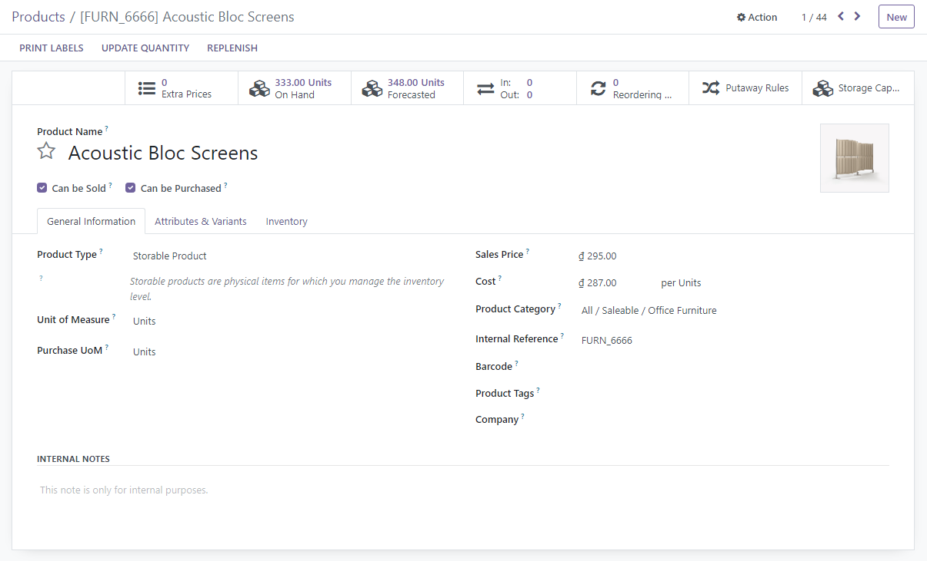

 | 2.1 Screen item

 | # | Item name |  |  | Control | Data type |  | I/O | Mandatory | Default Value | Range Value | Description
 |  | Menu/Tool Bar area
 | 1 | New Label |  |  | Label | Text |  | O |  |  |  | Tên chức năng
 | 2 | Save Manually Button |  |  | Button |  |  |  |  |  |  | Thực hiện lưu sản phẩm bằng cách thủ công
 | 3 | Discard Changes Button |  |  | Button |  |  |  |  |  |  | Thực hiện hủy bỏ các thay đổi trong khi create product
 | 4 | Action Button |  |  | Button |  |  |  |  |  |  | Hiển thị các hành động: Archive, Duplicate, Generate Pricelist Report
 | 5 | New Button |  |  | Button |  |  |  |  |  |  | Hiển thị màn hình Create Product
 | 6 | Print Labels |  |  | Button |  |  |  |  |  |  | Thực hiện in file thông tin chi tiết của sản phẩm
 | 7 | Update Quantity |  |  | Button |  |  |  |  |  |  | Thực hiện cập nhật số lượng của sản phẩm
 | 8 | Replenish |  |  | Button |  |  |  |  |  |  | Thực hiện bổ sung số lượng trong kho của sản phẩm
 | 9 | Extra Prices |  |  | Button |  |  |  |  |  |  | Thực hiện bổ sung giá cho sản phẩm
 | 10 | In Out |  |  | Button |  |  |  |  |  |  | Hiển thị màn hình hoạt động nhập xuất của kho
 | 11 | Reordering Rules |  |  | Button |  |  |  |  |  |  | Hiển thị màn hình luật đặt hàng lại
 | 12 | Putaway Rules |  |  | Button |  |  |  |  |  |  | Hiển thị màn hình quy tắc cất giữ
 | 13 | Storage Category Capacity |  |  | Button |  |  |  |  |  |  | Hiển thị màn hình dung lượng cất giữ
 | 14 | On Hand |  |  | Button |  |  |  |  |  |  | Hiển thị màn hình kiểm tra số lượng
 | 15 | Forecasted Report |  |  | Button |  |  |  |  |  |  | Hiển thị màn hình Forecasted Report
 |  | Prouct Information area
 | 16 | Product Name Label |  |  | Label | Text |  | O
 | 17 | Product Name |  |  | TextBox | Text |  | I |  |  |  | Nhập product name
 | 18 | Can be Sold Label |  |  | Label | Text |  | O
 | 19 | Can be Sold |  |  | CheckBox |  |  |  |  |  |  | Ghi nhận sản phẩm có thể bán
 | 20 | Can be Purchased Label |  |  | Label | Text |  | O
 | 21 | Can be Purchased |  |  | CheckBox |  |  |  |  |  |  | Ghi nhận sản phẩm có thể mua
 | 22 | Image |  |  | Image
 | 23 | Edit Image |  |  | Button |  |  |  |  |  |  | Chỉnh sửa ảnh sản phẩm
 |  | General Inforamtion |  |  | Label | Text |  | O
 | 24 | Product Type Label |  |  | Label | Text |  | O
 | 25 | Product Type |  |  | Combo |  |  | I |  |  |  | Chọn hoặc nhập kiểu sản phẩm
 | 26 | Unit of Measure Label |  |  | Label | Text |  | O
 | 27 | Unit of Measure |  |  | Combo |  |  | I |  |  |  | Chọn hoặc nhập đơn vị sản phẩm
 | 28 | Purchase UoM Label |  |  | Label | Text |  | O
 | 29 | Purchase UoM |  |  | Combo |  |  | I |  |  |  | Chọn đơn vị mua sản phẩm
 | 30 | Sales Price Label |  |  | Label | Text |  | O
 | 31 | Sales Price |  |  | TextBox |  |  | I |  |  |  | Nhập giá bán
 | 32 | Cost Label |  |  | Label | Text |  | O
 | 33 | Cost |  |  | TextBox |  |  | I |  |  |  | Nhập chi phí
 | 34 | Product Category Label |  |  | Label | Text |  | O
 | 35 | Product Category |  |  | Combo |  |  | I |  |  |  | Chọn danh mục sản phẩm
 | 36 | Internal Reference Label |  |  | Label | Text |  | O
 | 37 | Internal Reference |  |  | TextBox |  |  | I |  |  |  | Nhập mã số sản phẩm
 | 38 | Barcode Label |  |  | Label | Text |  | O
 | 39 | Barcode |  |  | TextBox |  |  | I |  |  |  | Nhập mã vạch
 | 40 | Product Tags Label |  |  | Label | Text |  | O
 | 41 | Product Tags |  |  | Combo |  |  | I |  |  |  | Chọn hoặc nhập thẻ sản phẩm
 | 42 | Company Label |  |  | Label | Text |  | O
 | 43 | Company |  |  | Combo |  |  | I |  |  |  | Chọn hoặc nhập công ty
 | 44 | Internal Notes Label |  |  | Label | Text |  | O
 | 45 | Internal Notes |  |  | TextBox |  |  | I |  |  |  | Nhập ghi chú
 | 46 | Attributes & Variants |  |  | Label | Text |  | O
 | 47 | Attributes Label |  |  | Label | Text |  | O
 | 48 | Attributes |  |  | Combo |  |  | I |  |  |  | Nhập thuộc tính
 | 49 | Values Label |  |  | Label | Text |  | O
 | 50 | Values |  |  | Combo |  |  | I |  |  |  | Nhập giá trị
 | 51 | Inventory |  |  | Label | Text |  | O
 | 52 | Operation |  |  | Label | Text |  | O
 | 53 | Routes |  |  | Label | Text |  | O
 | 54 | View Diagram |  |  | Button |  |  | I |  |  |  | Click để xem lộ trình sản phẩm
 | 55 | Logistics |  |  | Label | Text |  | O
 | 56 | Responsible Label |  |  | Label | Text |  | O
 | 57 | Responsible |  |  | Combo |  |  | I |  |  |  | Chọn hoặc nhập người sở hữu
 | 58 | Weight Label |  |  | Label | Text |  | O
 | 59 | Weight |  |  | TextBox |  |  | I |  |  |  | Nhập khối lượng
 | 60 | Volume Label |  |  | Label | Text |  | O
 | 61 | Volume |  |  | TextBox |  |  | I |  |  |  | Nhập thể tích
 | 62 | Customer Lead Time Label |  |  | Label | Text |  | O
 | 63 | Customer Lead Time |  |  | TextBox |  |  | I |  |  |  | Nhập Customer Lead Time
 | 64 | Tracebility |  |  | Label | Text |  | O
 | 65 | Tracking |  |  | Label | Text |  | O
 | 66 | By Unique Serial Number |  |  | RadioButton |  |  | I |  |  |  | Chọn để theo dõi sản phẩm theo số seri duy nhất
 | 67 | By Lots |  |  | RadioButton |  |  | I |  |  |  | Chọn để theo dõi sản phẩm theo lô
 | 68 | No Tracking |  |  | RadioButton |  |  | I |  |  |  | Chọn để không theo dõi
 | 69 | Counterpart Location |  |  | Label | Text |  | O
 | 70 | Production Location Label |  |  | Label | Text |  | O
 | 71 | Production Location |  |  | Combo |  |  | I |  |  |  | Nhập hoặc chọn vị trí sản xuất
 | 72 | Inventory Location Label |  |  | Label | Text |  | O
 | 73 | Inventory Location |  |  | Combo |  |  | I |  |  |  | Nhập hoặc chọn vị trí kho
 | 74 | Description for receipts Label |  |  | Label | Text |  | O
 | 75 | Description for receipts |  |  | TextBox |  |  | I |  |  |  | Nhập mô tả cho biên nhận
 | 76 | Description for delivery orders Label |  |  | Label | Text |  | O
 | 77 | Description for delivery orders |  |  | TextBox |  |  | I |  |  |  | Nhập mô tả đơn giao hàng
 | 78 | Description for internal transfers Label |  |  | Label | Text |  | O
 | 79 | Description for internal transfers |  |  | TextBox |  |  | I |  |  |  | Nhập mô tả vận chuyển nội bộ
 |  | Pagination
 | 80 | Next |  |  | Button |  |  | I |  |  |  | Trang tiếp theo
 | 81 | Previous |  |  | Button |  |  | I |  |  |  | Trước trước

 | 2.3 Main screen interaction
 |  | 1) Các button trên màn hình sẽ hoạt động khi được kích hoạt
 |  |  | + Save Manually: Thực hiện lưu thôn tin sản phẩm bằng cách thủ công
 |  |  | + Discard Changes: Thực hiện hủy bỏ các thay đổi về thông tin sản phẩm
 |  |  | + Action: Chứa các hành động liên quan đến sản phẩm:
 |  |  |  | - Archive: Lưu trữ sản phẩm, sản phẩm sẽ không được hiển thị ở màn hình Product List nữa mà sẽ được lưu trữ ở danh mục Archive
 |  |  |  | - Duplicate: Tạo ra một bản sao của sản phẩm hiện tại
 |  |  |  | - Generate Pricelist Report: Mở ra màn hình Pricelist Report chứa thông tin về Products, UoM,Sales Order Line Quantities (price per unit)
 |  |  | + Print Labels: Mở ra một cửa sổ model: chứa các thông tin Quantity, Extra Content, Format để thực hiện export thông tin chi tiết của sản phẩm qua PDF file
 |  |  | + Update Quantity: Mở ra một cửa sổ Update Quantity gồm các thông tin Location, Product, On Hand Quantity, UoM, Difference, Counted Quantity, Scheduled, Date, User,Activity Exception Decoration
 |  |  | + Replenish: Mở ra một cửa sổ Replenish để bổ sung số lượng gồm các thông tin Product, Quantity, Scheduled Date, Preferred Routes, Units
 |  |  | + Extra Prices: Mở ra màn hình Update Quantity để thực hiện bổ sung giá với các thông tin Pricelist, Applied On, Min Quantity, Price, Start Date, End Date, Company, Activity Exception Decoration
 |  |  | + In Out: Mở ra màn hình Moves History để xem lịch sử hoạt động nhập xuất của kho qua các thông tin Date, Reference, Product, Lot/Serial Number, From, To, Quantity, Unit, Status, Activity Exception Decoration
 |  |  | + Reordering Rules: Mở ra màn hình Reordering Rules gồm các thông tin Product, Location, On Hand, Forecast, Perference Route, Min Quantity, Max Quantity, To Order, UoM, Activity Exception Decoration
 |  |  | + Putaway Rules: Mở ra màn hình Putaway Rules gồm các thông tin When product arrives in, Product, Store to sublocation, Having Category, Company, Activity Exception Decoration
 |  |  | + Storage Category Capacity: Mở ra màn hình Storage Category Capacity gồm các thông tin Storage Category, Quantity, Unit of Measure
 |  |  | + Edit image: Thực hiện thay đổi ảnh sản phẩm bằng cách lấy ảnh có sẵn từ thiết bị
 |  |  | + On Hand: Mở màn hình

Create Product
Odoo |  | Process |  | Screen ID |  |  | Screen Name
 |  | Screen Design |  | SCR_PM_03 |  |  | Create Product List screen

1. Overview
 | Màn hình cho phép nhập thông tin để tạo mới 1 sản phẩm
 | Màn hình di chuyển từ màn hình Product List khi User bấm vào New button trên màn hình hoặc New button khi từ màn hình View Product Information

2. Screen Design

 | 2.1. Screen image

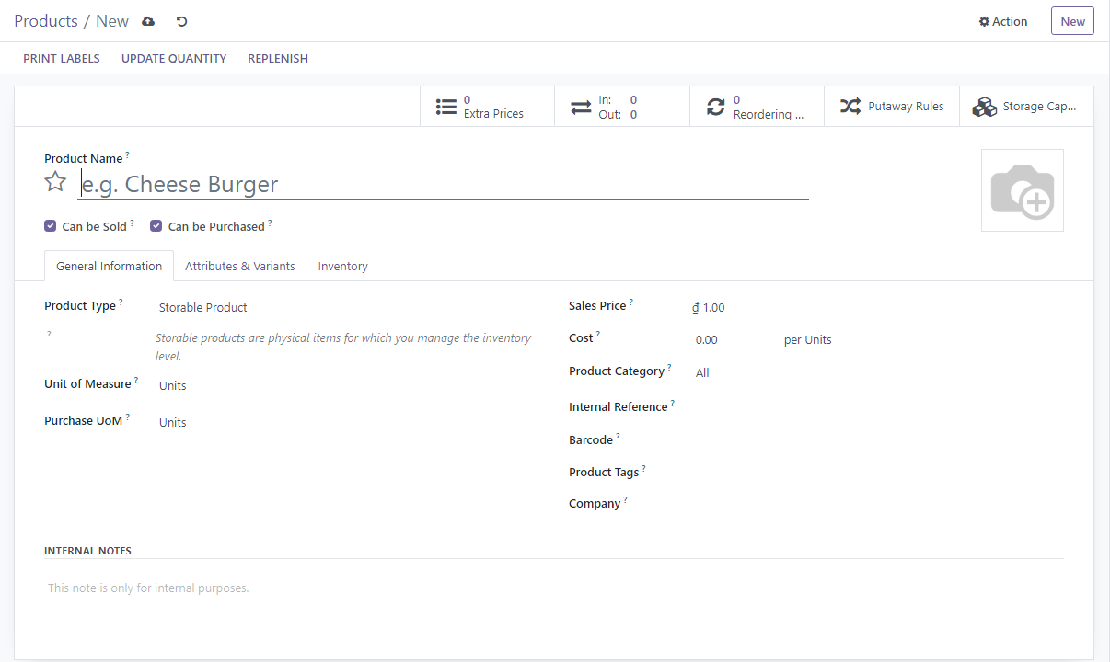

 | 2.1 Screen item

 | # | Item name |  |  | Control | Data type |  | I/O | Mandatory | Default Value | Range Value | Description
 |  | Menu/Tool Bar area
 | 1 | New Label |  |  | Label | Text |  | O |  |  |  | Tên chức năng
 | 2 | Save Manually Button |  |  | Button |  |  |  |  |  |  | Thực hiện lưu sản phẩm bằng cách thủ công
 | 3 | Discard Changes Button |  |  | Button |  |  |  |  |  |  | Thực hiện hủy bỏ các thay đổi trong khi create product
 | 4 | Action Button |  |  | Button |  |  |  |  |  |  | Hiển thị các hành động: Archive, Duplicate, Generate Pricelist Report
 | 5 | New Button |  |  | Button |  |  |  |  |  |  | Hiển thị màn hình Create Product
 | 6 | Print Labels |  |  | Button |  |  |  |  |  |  | Thực hiện in file thông tin chi tiết của sản phẩm
 | 7 | Update Quantity |  |  | Button |  |  |  |  |  |  | Thực hiện cập nhật số lượng của sản phẩm
 | 8 | Replenish |  |  | Button |  |  |  |  |  |  | Thực hiện bổ sung số lượng trong kho của sản phẩm
 | 9 | Extra Prices |  |  | Button |  |  |  |  |  |  | Thực hiện bổ sung giá cho sản phẩm
 | 10 | In Out |  |  | Button |  |  |  |  |  |  | Hiển thị màn hình hoạt động nhập xuất của kho
 | 11 | Reordering Rules |  |  | Button |  |  |  |  |  |  | Hiển thị màn hình luật đặt hàng lại
 | 12 | Putaway Rules |  |  | Button |  |  |  |  |  |  | Hiển thị màn hình quy tắc cất giữ
 | 13 | Storage Category Capacity |  |  | Button |  |  |  |  |  |  | Hiển thị màn hình dung lượng cất giữ
 |  | Prouct Information area
 | 14 | Product Name Label |  |  | Label | Text |  | O
 | 15 | Product Name |  |  | TextBox | Text |  | I |  |  |  | Nhập product name
 | 16 | Can be Sold Label |  |  | Label | Text |  | O
 | 17 | Can be Sold |  |  | CheckBox |  |  |  |  |  |  | Ghi nhận sản phẩm có thể bán
 | 18 | Can be Purchased Label |  |  | Label | Text |  | O
 | 19 | Can be Purchased |  |  | CheckBox |  |  |  |  |  |  | Ghi nhận sản phẩm có thể mua
 | 20 | Image |  |  | Image
 | 21 | Edit Image |  |  | Button |  |  |  |  |  |  | Chỉnh sửa ảnh sản phẩm
 |  | General Inforamtion |  |  | Label | Text |  | O
 | 22 | Product Type Label |  |  | Label | Text |  | O
 | 23 | Product Type |  |  | Combo |  |  | I |  |  |  | Chọn hoặc nhập kiểu sản phẩm
 | 24 | Unit of Measure Label |  |  | Label | Text |  | O
 | 25 | Unit of Measure |  |  | Combo |  |  | I |  |  |  | Chọn hoặc nhập đơn vị sản phẩm
 | 26 | Purchase UoM Label |  |  | Label | Text |  | O
 | 27 | Purchase UoM |  |  | Combo |  |  | I |  |  |  | Chọn đơn vị mua sản phẩm
 | 28 | Sales Price Label |  |  | Label | Text |  | O
 | 28 | Sales Price |  |  | TextBox |  |  | I |  |  |  | Nhập giá bán
 | 30 | Cost Label |  |  | Label | Text |  | O
 | 31 | Cost |  |  | TextBox |  |  | I |  |  |  | Nhập chi phí
 | 32 | Product Category Label |  |  | Label | Text |  | O
 | 33 | Product Category |  |  | Combo |  |  | I |  |  |  | Chọn danh mục sản phẩm
 | 34 | Internal Reference Label |  |  | Label | Text |  | O
 | 35 | Internal Reference |  |  | TextBox |  |  | I |  |  |  | Nhập mã số sản phẩm
 | 36 | Barcode Label |  |  | Label | Text |  | O
 | 37 | Barcode |  |  | TextBox |  |  | I |  |  |  | Nhập mã vạch
 | 38 | Product Tags Label |  |  | Label | Text |  | O
 | 39 | Product Tags |  |  | Combo |  |  | I |  |  |  | Chọn hoặc nhập thẻ sản phẩm
 | 40 | Company Label |  |  | Label | Text |  | O
 | 41 | Company |  |  | Combo |  |  | I |  |  |  | Chọn hoặc nhập công ty
 | 42 | Internal Notes Label |  |  | Label | Text |  | O
 | 43 | Internal Notes |  |  | TextBox |  |  | I |  |  |  | Nhập ghi chú
 | 44 | Attributes & Variants |  |  | Label | Text |  | O
 | 45 | Attributes Label |  |  | Label | Text |  | O
 | 46 | Attributes |  |  | Combo |  |  | I |  |  |  | Nhập thuộc tính
 | 47 | Values Label |  |  | Label | Text |  | O
 | 48 | Values |  |  | Combo |  |  | I |  |  |  | Nhập giá trị
 | 49 | Inventory |  |  | Label | Text |  | O
 | 50 | Operation |  |  | Label | Text |  | O
 | 51 | Routes |  |  | Label | Text |  | O
 | 52 | View Diagram |  |  | Button |  |  | I |  |  |  | Click để xem lộ trình sản phẩm
 | 53 | Logistics |  |  | Label | Text |  | O
 | 54 | Responsible Label |  |  | Label | Text |  | O
 | 55 | Responsible |  |  | Combo |  |  | I |  |  |  | Chọn hoặc nhập người sở hữu
 | 56 | Weight Label |  |  | Label | Text |  | O
 | 57 | Weight |  |  | TextBox |  |  | I |  |  |  | Nhập khối lượng
 | 58 | Volume Label |  |  | Label | Text |  | O
 | 59 | Volume |  |  | TextBox |  |  | I |  |  |  | Nhập thể tích
 | 60 | Customer Lead Time Label |  |  | Label | Text |  | O
 | 61 | Customer Lead Time |  |  | TextBox |  |  | I |  |  |  | Nhập Customer Lead Time
 | 62 | Tracebility |  |  | Label | Text |  | O
 | 63 | Tracking |  |  | Label | Text |  | O
 | 64 | By Unique Serial Number |  |  | RadioButton |  |  | I |  |  |  | Chọn để theo dõi sản phẩm theo số seri duy nhất
 | 65 | By Lots |  |  | RadioButton |  |  | I |  |  |  | Chọn để theo dõi sản phẩm theo lô
 | 66 | No Tracking |  |  | RadioButton |  |  | I |  |  |  | Chọn để không theo dõi
 | 67 | Counterpart Location |  |  | Label | Text |  | O
 | 68 | Production Location Label |  |  | Label | Text |  | O
 | 69 | Production Location |  |  | Combo |  |  | I |  |  |  | Nhập hoặc chọn vị trí sản xuất
 | 70 | Inventory Location Label |  |  | Label | Text |  | O
 | 71 | Inventory Location |  |  | Combo |  |  | I |  |  |  | Nhập hoặc chọn vị trí kho
 | 72 | Description for receipts Label |  |  | Label | Text |  | O
 | 73 | Description for receipts |  |  | TextBox |  |  | I |  |  |  | Nhập mô tả cho biên nhận
 | 74 | Description for delivery orders Label |  |  | Label | Text |  | O
 | 75 | Description for delivery orders |  |  | TextBox |  |  | I |  |  |  | Nhập mô tả đơn giao hàng
 | 76 | Description for internal transfers Label |  |  | Label | Text |  | O
 | 77 | Description for internal transfers |  |  | TextBox |  |  | I |  |  |  | Nhập mô tả vận chuyển nội bộ

 | 2.3 Main screen interaction
 |  | 1) Các button trên màn hình sẽ hoạt động khi được kích hoạt
 |  |  | + Save Manually: Thực hiện lưu thôn tin sản phẩm bằng cách thủ công
 |  |  | + Discard Changes: Thực hiện hủy bỏ các thay đổi về thông tin sản phẩm
 |  |  | + Action: Chứa các hành động liên quan đến sản phẩm:
 |  |  |  | - Archive: Lưu trữ sản phẩm, sản phẩm sẽ không được hiển thị ở màn hình Product List nữa mà sẽ được lưu trữ ở danh mục Archive
 |  |  |  | - Duplicate: Tạo ra một bản sao của sản phẩm hiện tại
 |  |  |  | - Generate Pricelist Report: Mở ra màn hình Pricelist Report chứa thông tin về Products, UoM,Sales Order Line Quantities (price per unit)
 |  |  | + Print Labels: Mở ra một cửa sổ model: chứa các thông tin Quantity, Extra Content, Format để thực hiện export thông tin chi tiết của sản phẩm qua PDF file
 |  |  | + Update Quantity: Mở ra một cửa sổ Update Quantity gồm các thông tin Location, Product, On Hand Quantity, UoM, Difference, Counted Quantity, Scheduled, Date, User,Activity Exception Decoration
 |  |  | + Replenish: Mở ra một cửa sổ Replenish để bổ sung số lượng gồm các thông tin Product, Quantity, Scheduled Date, Preferred Routes, Units
 |  |  | + Extra Prices: Mở ra màn hình Update Quantity để thực hiện bổ sung giá với các thông tin Pricelist, Applied On, Min Quantity, Price, Start Date, End Date, Company, Activity Exception Decoration
 |  |  | + In Out: Mở ra màn hình Moves History để xem lịch sử hoạt động nhập xuất của kho qua các thông tin Date, Reference, Product, Lot/Serial Number, From, To, Quantity, Unit, Status, Activity Exception Decoration
 |  |  | + Reordering Rules: Mở ra màn hình Reordering Rules gồm các thông tin Product, Location, On Hand, Forecast, Perference Route, Min Quantity, Max Quantity, To Order, UoM, Activity Exception Decoration
 |  |  | + Putaway Rules: Mở ra màn hình Putaway Rules gồm các thông tin When product arrives in, Product, Store to sublocation, Having Category, Company, Activity Exception Decoration
 |  |  | + Storage Category Capacity: Mở ra màn hình Storage Category Capacity gồm các thông tin Storage Category, Quantity, Unit of Measure
 |  |  | + Edit image: Thực hiện thay đổi ảnh sản phẩm bằng cách lấy ảnh có sẵn từ thiết bị

 |  | 2) Hệ thống sẽ validate dữ liệu như sau
 |  |  | a) Thông báo lỗi ngay khi User không nhập tên sản phẩm mà ấn vào một trong các button khác
 |  |  | b) Hoặc user click vào Save manually button
 |  |  | c)Lỗi sẽ hiển thị như sau:
 |  |  |  | Khi tên sản phẩm không được nhập hệ thống sẽ thông báo "invalid fields: name"
 |  |  | d) Trỏ chuột sẽ foccus vào ô bị lôi

 | 2.4 Screen Displaying
 |  | 1) Thông báo lỗi cho các trường hợp không hợp lệ sẽ thực hiên như sau:
 |  |  | - Các dữ liệu không hợp lệ sẽ được hiển thị bằng màu đỏ
 |  |  | - Hệ thống hiển thị thông báo lỗi cho từng trường hợp không hợp lệ theo quy luật từ trên xuống dưới, từ trái qua phải.
 |  |  | - Trỏ chuột sẽ focus vào trường dữ liệu không hợp lệ đó.

